PREDIMENSIONAMIENTO
 | PROYECTO PLAZA SOLEDAD 2000
 | SOLEDAD ATLANTICO

DATOS PERSONALES
REALIZADO POR |  |  | Nathalia Maldonado Gomez
TELEFONO |  |  | 3142506648
PROCESO |  |  | Analisis estructural

DIMENSIONAMIENTO Y ANALISIS ESTRUCTURAL

PLAZA SOLEDAD 2000
1. Materiales

1.1. Concreto

f´c | 21 | MPa |  | f'c= resistencia del concreto a compresión
E | 18 | GPa |  | E= modulo de elasticidad del concreto
ρ | 2400 | Kg/m3 |  | ρ =densidad

1.2. Acero estructural A36

E | 200 | Gpa |  | E= modulo de elasticidad del acero
ρ | 7860 | Kg/m3 |  | ρ =densidad

2. Pre-dimdensionamiento entrepiso

2.1 Placa

 |  | Placa aligerada con caseton extraible

2.1.1 Calculo de dimensiones de losa
1. Para el cálculo de la dimension de la losa se debe tener en cuenta siempre la luz mas larga entre columnas.

° Para el cálculo del espesor de la losa se utiliza la tabla propuesta C.R.9.5(a) de la NSR-10

 | Altura(h)= L/14 |  |  | L= | 8.59 | aproximacion
 |  |  |  | h= | 0.6 | 0.6 | m

 | Separacion de viguetas entre ejes |  |  | Svt= | 1.534 | Según la NSR-10 no debe exceder eel 1.2 m, se toma 1.0 m
 |  |  |  | Svt= | 1.0 | 1.0 | m

 | Espesor de vigueta |  |  |  |  | aproximacion
 |  |  |  | Evt= | 0.12271428571 | 0.15 | m

 | Espersor de losa |  |  |  |  | aproximacion
 |  |  |  | El= | 0.071 | 0.075 | m

2.2 Predimensionamiento de viga

 | h= L/14 |  |  | L= | 8.59 | aproximacion
 |  |  |  | h= | 0.6 | 0.6 | m
 | Ancho (a)=0.4(h) |  |  | a= | 0.25 | 0.25 | m

2.3 Predimensionamiento de columnas

 | En la NSR-10 no estable las alturas(h) ni ancho(a) correspondientes a la capacidad de disipacion de energia minima (DMI). Por ende se toma el mismo ancho de la viga..

 |  |  | h= | 0.25 | m
 |  |  | a= | 0.25 | m

2.4 Predimensionamiento de muros

TODOS LOS MUROS TIENE UNA LONGITUD DE 1 M CON EL FIN DE FACILITAR EL DISEÑO |  |  | Altura del entrepiso |  | 4.1 | m
 |  |  | Espesor de muro |  | 0.1 | m
 |  |  | longitud |  | 1 | m
 |  |  | Altura |  | 3.5 | m

3. Calculo de cargas muertas (D)

3.1.Carga muerta del entrepiso

 | carga muerta torta superior |  |  | γ*e | KN/m^2
 | carga muerta torta superior |  |  | 1.8 | KN/m^2

3.2 Carga muerta de viguetas
Dviguetas=$\frac{γ∗Avertical}{Laferente }$
 |  |  |  |  |  | DRYBALL

 | Dviguetas |  |  | 1.94 | KN/m^2

3.3. Carga piso |  |  |  |  | 3.4.Carga enchapa 1°PISO
° Baldosa ceramica (20mm) sobre (25mm de mortero), la carga muerta utilizada es
1.10KN/m^2 extraído NSR-10 tabla B.3.4.1-3.
° Según la norma tecnica colombiana NTC 919 para baldosas ceramicas el espesor debe ser 8mm y para la carga se utiliza tabla B.3.4.2-3 de la NSR-10 lo cual correponde a 0.015(por mm de espesor).

Dcarga piso | 1.1 | KN/m^2 |  | Denchapa |  | 0.12 | KN/m^2

3.5 carga cielo raso 1°PISO |  |  |  | 3.6 Carga de mamposteria bloque de arcilla 1°PISO
°Entramado metalico suspendido afinado en yeso extraído de la NSR-10 tabla B.3.4.1-1 con un valor de carg de 0.50KN/m^2.
°Se utilizo la tabla B.3.4.2-4 NSR-10 para conocer la carga. Larillo H10 pañetado en ambas caras

Dmamposteria=$\frac{γ∗e∗h∗l}{Atotal}$

Dcielo raso | 0.5 | KN/m^2

°Fachada es de vidrio de seguridad. Se utilizo los valores de la empresa Vitelsa para saber el espesor del vidrio(10mm).
3.7 Carga de mamposteria vidrio 1°PISO
 |  |  |  | Carga |  | 1.8 | KN/m2
 |  |  |  | Altura |  | 3.5 | m
 |  |  |  | Longitud del muro |  | 164.06 | m
 |  |  |  | Area total |  | 1027.6316 | m2

Densidad fibra de vidrio | 25.28 | KN/m3 |  | Dmamp-H10 |  | 1.00 | KN/m2
Espesor | 0.01 | m
Altura entrepiso | 3.5 | m
Logitud muro de vidrio | 60.39 | m
Area total | 1,027.63 | m2

Dmamp-vidrio | 0.052 | KN/m2

4. Predimensionamiento de Cubierta

 | Para la cubierta utilizaremos vigas, viguetas metalicas y lamina smart

 | ANTES DE INICIAR

 | L/14 |  | L= | 8.59 | m | aproximacion
 |  |  | E= | 614 | mm | 620 | m

4.1 Predimencionamiento de viguetas en estructura metalica
 | PERFIL EN I |  | Serie= | IPE V 600

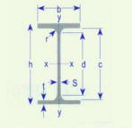
 | Perfl y vigas S.A.S
 | h= | 618 | mm
 | s= | 18 | mm
 | b= | 228 | mm
 | t= | 28 | mm
 | r= | 24 | mm
 | c= | 562 | mm
 | d= | 514 | mm
 | Area= | 234 | cm2
 | Peso= | 184 | Kg/m

 | Svt= | 1.545 | Según la NSR-10 no debe exceder eel 1.2 m, se toma 1.2 m
 | Svt= | 1.2 | 1.2 | m

4.2.Predimencionamiento de vigas en estructura metalica
 | PERFIL EN I ESTANDAR AMERICANO |  | Serie= | S10X25.4

 | Perfl y vigas S.A.S
 | h= | 254 | mm
 | s= | 7.9 | mm
 | b= | 118.39 | mm
 | t= | 12.47 | mm
 | r= | 118.39 | mm
 | c= | 12.47 | mm
 | d= | 197 | mm
 | Area= | 48.1 | cm2
 | Peso= | 37.8 | Kg/m

4.3.Material para la cubierta

 |  |  | Calibre | 20
 |  |  | Espesor | 0.9 | mm
 |  |  | Peso | 8.75 | Kg/m2 | 0.0875 | KN/m2

5. Calculo de cargas muerta cubierta (D)

5.1 Carga muerta de viguetas
Dviguetas=$\frac{γ∗Avertical}{Laferente }$

 | Dviguetas |  |  | 4.05 | KN/m^2

5.2 Carga muerta de cubierta

 | Dcubierta |  |  | 0.09 | KN/m2

5.3 carga cielo raso 2°PISO |  |  |  | 5.4 Carga piso 2°PISO
°Entramado metalico suspendido afinado en yeso extraído de la NSR-10 tabla B.3.4.1-1 con un valor de carg de 0.50KN/m^2.
° Baldosa ceramica (20mm) sobre (25mm de mortero), la carga muerta utilizada es
1.10KN/m^2 extraído NSR-10 tabla B.3.4.1-3.

Dcielo raso | 0.5 | KN/m^2 |  | Dcarga piso | 1.1 | KN/m^2

5.5 Carga enchapa 2°PISO |  |  |  | 5.6 Carga de mamposteria bloque de arcilla 2°PISO
° Según la norma tecnica colombiana NTC 919 para baldosas ceramicas el espesor debe ser 8mm y para la carga se utiliza tabla B.3.4.2-3 de la NSR-10 lo cual correponde a 0.015(por mm de espesor).
°Se utilizo la tabla B.3.4.2-4 NSR-10 para conocer la carga. Larillo H10 pañetado en ambas caras

Dmamposteria=$\frac{γ∗e∗h∗l}{Atotal}$

Denchapa | 0.12 | KN/m^2

°Fachada es de vidrio de seguridad. Se utilizo los valores de la empresa Vitelsa para saber el espesor del vidrio(10mm).
5.7 Carga de mamposteria vidrio 2°PISO |  |  |  | Carga |  | 1.8 | KN/m2
 |  |  |  | Altura |  | 3.5 | m
 |  |  |  | Longitud del muro |  | 181.15 | m
 |  |  |  | Area total |  | 1027.6316 | m2

 |  |  |  | Dmamp-H10 |  | 1.11 | KN/m2
Densidad fibra de vidrio | 25.28 | KN/m3
Espesor | 0.01 | m
Altura entrepiso | 3.5 | m
Logitud muro de vidrio | 61.26 | m
Area total | 1,027.63 | m2

Dmamp-vidrio | 0.053 | KN/m2

Carga muerta 1°piso |  | = | 6.51 | KN/m2
Carga muerta 2° piso |  | = | 2.38 | KN/m2
Carga muerta total cubierta |  | = | 4.63 | KN/m2

6. Carga viva (L)

6.1 Carga viva Entrepiso
° Al tratarse de locales comerciales se tendra en cuenta la ocupacion y uso de comercio para mayoristas. Tabla B4.2.1-1 NSR-10

 | Carga viva |  | 6 | KN/m2
6.2 Carga viva cubierta
°Cubierta inclinadas con peniente de 15° o menos en estructura metalica o de madera con imposibilida fisica de verse sometidas a cargas superiores a la aqui estipulada.

 | Carga viva |  | 0.5 | KN/m2

7. Carga ultima

7.1 Carga ultima 1.2D+1.6L

 | Carga última 1° 2° Piso |  | 20.27 | KN/m^2
 | Carga última cubierta |  | 6.36 | KN/m^2

ESPECTRO
 |  |  |  | PROYECTO PLAZA SOLEDAD 2000
 |  |  |  | SOLEDAD ATLANTICO

 |  |  | DATOS PERSONALES
 |  |  | REALIZADO POR |  | Nathalia Maldonado Gomez
 |  |  | TELEFONO |  | 3142506648
 |  |  | PROCESO |  | Espectro

ESPECTRO ELASTICO DE ACELERACIONES PARA ANALISIS Y DISEÑO COMO FRACCION DE GRAVEDAD (g)

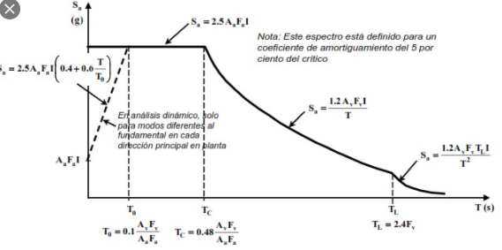

ESPECTRO DE RESPUESTA SOLEDADD-ATLANTICO
 |  |  | To |  | Tc |  | TL
0 | 0.44 | 0.15 | 0 | 0.72 | 0 | 5.76 | 0
0.1 | 0.44 | 0.15 | 0.44 | 0.72 | 0.44 | 5.76 | 0.055
0.15 | 0.44
0.2 | 0.44
0.3 | 0.44
0.4 | 0.44
0.5 | 0.44
0.6 | 0.44
0.7 | 0.44
0.72 | 0.44
0.8 | 0.396
0.9 | 0.352
1 | 0.3168
1.5 | 0.2112
2 | 0.1584
2.5 | 0.12672
3 | 0.1056
3.5 | 0.090514285714
4 | 0.0792
4.5 | 0.0704
5 | 0.06336
5.5 | 0.0576
5.76 | 0.055
 | ESPECTRO |  | Aa | representa la aceleracion horizontal pico afectiva | Ts() | Sa
 | Aa | 0.1 |  |  | 0.00 | 0.44
 | Av | 0.1 |  |  | 0.10 | 0.44
 | Fa | 1.6 | Av | representa la velocidad horizontal pico afectiva | 0.15 | 0.44
 | Fv | 2.4 |  |  | 0.20 | 0.44
 | I | 1.1 |  |  | 0.30 | 0.44
 |  |  | Fa | Coeficiente de amplificacion que afecta la aceleracion en la zona de periodos cortos debido a los efectos de sitio | 0.40 | 0.44
 | TO | 0.15 |  |  | 0.50 | 0.44
 | TC | 0.72 |  |  | 0.60 | 0.44
 | TL | 5.76 |  |  | 0.70 | 0.44
 |  |  | Fv | Coeficiente que amplifica las ordenadas de espectro en rosa para tener en cuenta los efectos de sitio en el rango de periodos | 0.72 | 0.44
 |  |  |  |  | 0.80 | 0.40
 |  |  | I | Coeficiente de importancia | 0.90 | 0.35
 |  |  |  |  | 1.00 | 0.32
 |  |  |  |  | 1.50 | 0.21
 |  |  |  |  | 2.00 | 0.16
 |  |  |  |  | 2.50 | 0.13
 |  |  |  |  | 3.00 | 0.11
 |  |  |  |  | 3.50 | 0.09
 |  |  |  |  | 4.00 | 0.08
 |  |  |  |  | 4.50 | 0.07
 |  |  |  |  | 5.00 | 0.06
 |  |  |  |  | 5.50 | 0.06
 |  |  |  |  | 5.76 | 0.06

 |  |  |  |  | 0.15 | 0.00
 |  |  |  |  | 0.15 | 0.44

 |  |  |  |  | 0.72 | 0.00
 |  |  |  |  | 0.72 | 0.44

 |  |  |  |  | 5.76 | 0.00
 |  |  |  |  | 5.76 | 0.06

IRREGULARIDADES
 |  |  | PROYECTO PLAZA SOLEDAD 2000
 |  |  | SOLEDAD ATLANTICO

 |  | DATOS PERSONALES
 |  | REALIZADO POR |  | Nathalia Maldonado Gomez
 |  | TELEFONO |  | 3142506648
 |  | PROCESO |  | Irregularidades

CALCULO DE R =ꞗaxꞗpxꞗrxRo

IRREGULARIDAD EN PLANTA |  |  |  | ꞗa= | 0.9 | IRREGULARIDAD EN ALTURA |  |  |  |  | ꞗa= | 1
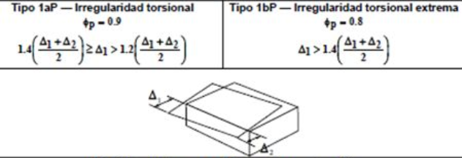
 |  |  |  | 1ap= | 1 |  |  |  |  |  | 1aA= | 1

 |  |  |  | 1bp= | 1 |  |  |  |  |  | 1bA= | 1

 |  |  |  | 1p | 1 |  |  |  |  |  | 1A= | 1
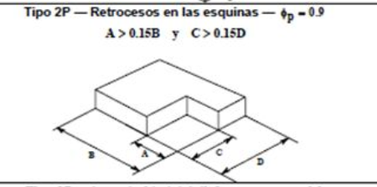

 |  |  |  | 2p= | 0.9 |  |  |  |  |  | 2A= | 1

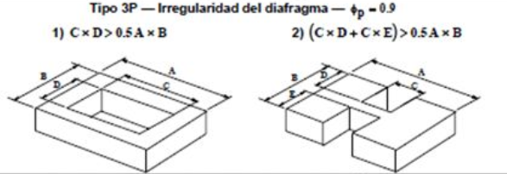

 |  |  |  | 3p= | 1
 |  |  |  |  |  |  |  |  |  |  | 3A= | 1

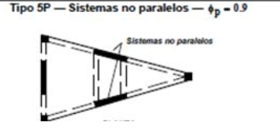

 |  |  |  | 4p= | 1 |  |  |  |  |  | 4A= | 1

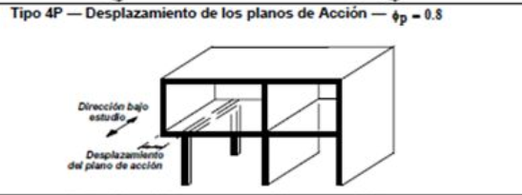
 |  |  |  |  |  |  |  |  |  |  | 5aA= | 1

 |  |  |  | 5p= | 1
 |  |  |  |  |  |  |  |  |  |  | 5bA= | 1

ꞗr se determina con base a A.3.3.B AUSENCIA DE REDDUCCION EN EL SISTEMA ESTRUCTURAL DE RESISTENCIA SISMICA |  |  |  |  |  | Para el calculo del Ro se usa la tabla relacionada con el sistema estructural

 |  |  |  |  |  |  | SISTEMA ESTRCTURAL |  | TABLA | PAG NSR10 | PAG
ꞗr = | 1 |  |  |  |  |  | muros de carga |  | A.3-1 | A52 | 196
 |  |  |  |  |  |  | combinado |  | A.3-2 | A53-A54 | 197-198
 |  |  |  |  |  |  | portico resistente a momentos |  | A.3-3 | A55 | 199
 |  |  |  |  |  |  | Dual |  | A.3-4 | A56,A57 | 200-201

 |  |  |  |  |  |  |  | Ro= | 2

 |  |  |  | R |  | 1.8

